ヒアリングシート
【ヒアリングシート返送先】
株式会社インソース 事業推進室
生理の貧困対策プロジェクト担当（石渡・松原）
MAIL：welfare_support@insource.co.jp

生理用品のご寄付についてお伺い
 |  |  |  | ご記入日
 |  |  |  | 組織名
【納品例②】
＞ご希望
・昼用羽あり
・夜用含む
・希望パック数900
↓
＞実際の納品
・昼用羽ありを450パック
・夜用羽なしを450パック
 |  |  | ご担当者様お名前
【納品例①】
＞ご希望
・昼用羽なし
・夜用含む
・希望パック数300
↓
＞実際の納品
・昼用羽なしを150パック
・夜用羽なしを150パック
【納入について】
・ご希望の生理用品の種類
昼用(羽) |  |  |  | 夜用

・ご希望の量
パック数 |  | パック
その他
※ご希望については、可能な限り対応させていただきますが、ご希望に添えない場合も
ございます。ご了承くださいませ。
【納品例③】
＞ご希望
・昼用羽あり
・夜用含まない
・希望パック数600
↓
＞実際の納品
・昼用羽ありを600パック
・ご希望の納入時期
 | いつでも可
 |  | 月ごろが望ましい
 |  | 月以降であればいつでも可
 | その他

・納入先ご住所
郵便番号 |  | 〒
住所（漢字）
住所（ﾊﾝｶｸｶﾅ）
電話番号 |  |  |  | FAX番号

【寄付に関する書類について】※別シートのサンプルをご確認ください
※手続き等スムーズに行わせていただくために、可能な限り当社様式でご対応いただき
たく存じます。
・寄付申出書
→「要」の場合

・当社様式の寄付受領書の発行について
※こちらの寄付受領書をもとに、スポンサー企業さまにて寄付控除の経理処理をします

【企業の広報活動へのご協力について】
・ご提供しました生理用品を、貴組織でどのように活用しているかの写真
（例：トイレに設置された生理用品）を撮影していただき、
その写真データをいただくことは可能でしょうか。

・寄付に対する感謝状を作成いただくことは可能でしょうか。
→「対応可」の場合
・作成いただいた感謝状の贈呈式を開催いただくことは可能でしょうか。

【今後本プロジェクトを広めていくためにご教示いただきたいこと】
・ご提供しました生理用品の配布方法について（複数選択可）
 | 相談窓口に来られた方にお渡し
 | 公共施設のトイレに設置
 | 小中学校のトイレに設置
 | 小中学校の保健室に保管
 | 運営するその他施設に提供
 | 自組織の職員へ配布
 | その他

寄付申出書
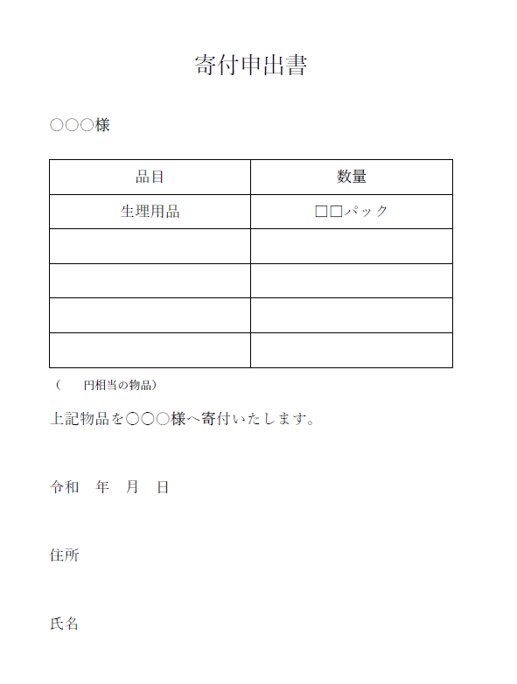
フォーマット
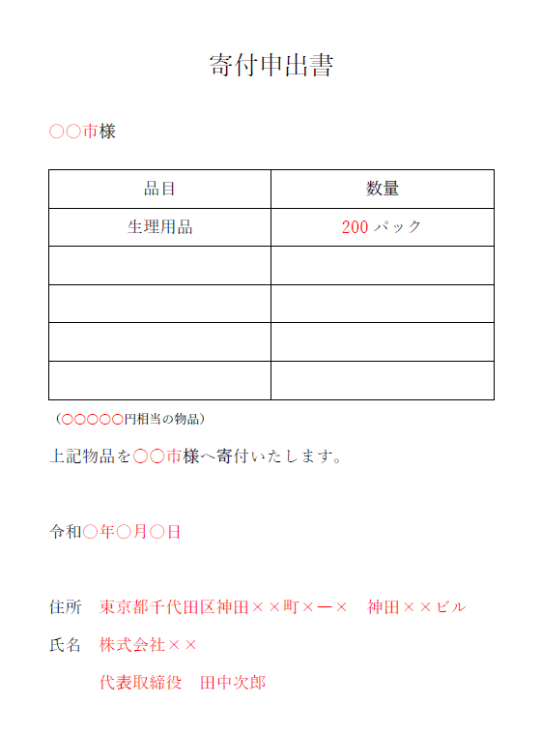
記入例
インソースより、自治体さまにお渡しいたします。

スポンサー企業さまのお名前

押印はございません

寄付受領書
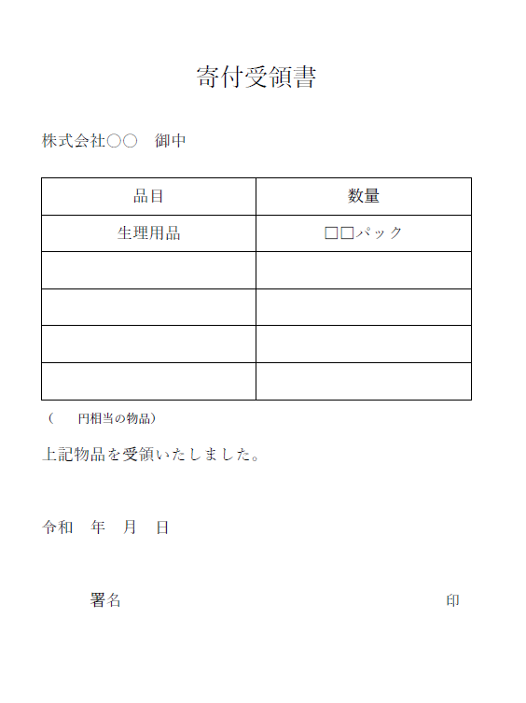
フォーマット
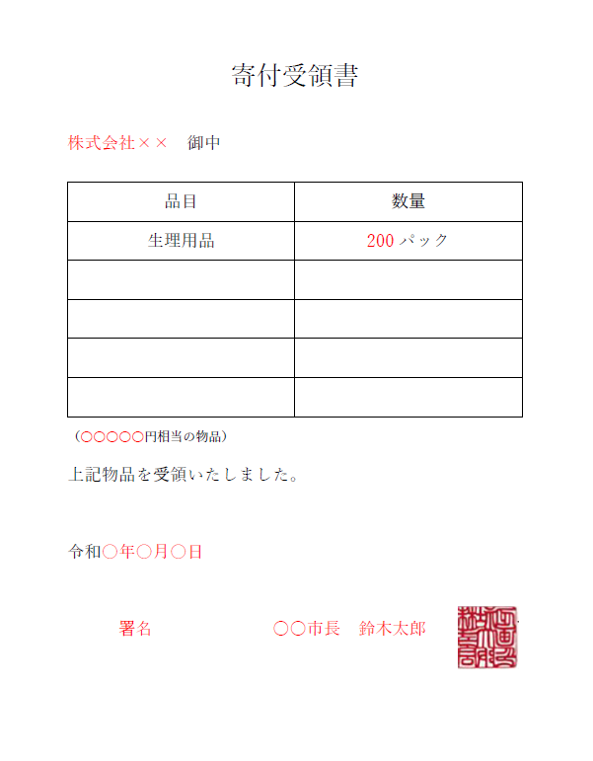
記入例
ご送付先は当社インソースとなります。
インソースより、企業さまにお渡しいたします。

スポンサー企業さまのお名前

金額につきましては、当社より
お伝えいたします。

直筆である必要はございません。

